Задание 2
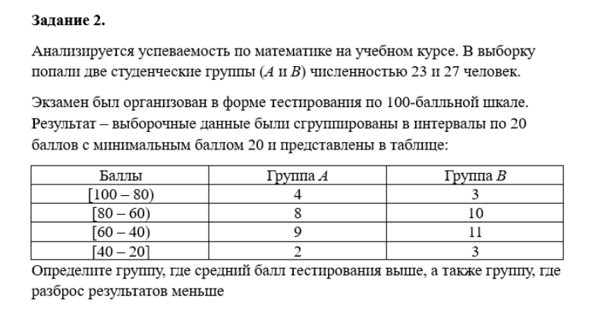
 | Cр. Зн. Инт | A | B | A | B | дисп A | дисп B | ср. откл A | ср. Откл B
[100,80) | 90 | 4 | 3 | 62.173913043 | 59.62962963 | 310.44313234 | 277.64060357 | 17.619396481 | 16.662550932
[80,60) | 70 | 8 | 10
[60, 40) | 50 | 9 | 11
[40, 20] | 30 | 2 | 3

 | Средний балл больше у группы А
 | Разброс меньше у B

Задание 3
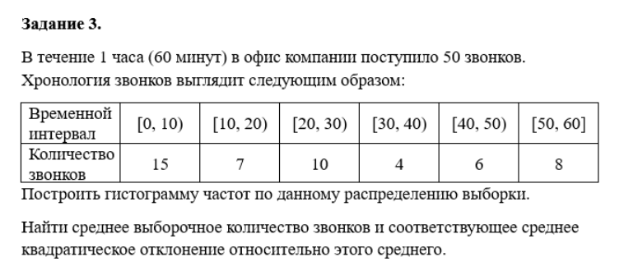
Интер | 0-10 | [10,20] | [20,30] | [30, 40] | [40,50] | [50,60] | Cр. Выбор | Дисп | Ср. Кв откл
Кол-во | 15 | 7 | 10 | 4 | 6 | 8 | 25.6 | 338.7929 | 18.406327716
Серед | 5 | 15 | 25 | 35 | 45 | 55

1.
4 | 2 | 4 | 6 | 5 | 6 | 4 | 1 | 2 | 5 | 2 | 6 | 3 | 1 | 2 | 3 | 4 | 5 | 4 | 6 | 2 | 3 | 4

1 | 2 | 3 | 4 | 5 | 6
2 | 5 | 3 | 6 | 3 | 4

Дискретный вариационный ряд

2.
60 | 25 | 12 | 10 | 68 | 35 | 2 | 17 | 51 | 9 | 3 | 130 | 24 | 85 | 100 | 152 | 6 | 18 | 7 | 42

min | 2
max | 152
n Инт | 5.3220216456
h | 30

Инт | 2 | 32 | 32 | 62 | 62 | 92 | 92 | 122 | 122 | 152
Кол | 11 | 11 | 4 | 4 | 2 | 2 | 1 | 1 | 2 | 2
Ср | 17 |  | 47 |  | 77 |  | 107 |  | 137
Интервальный вариационный ряд

3.
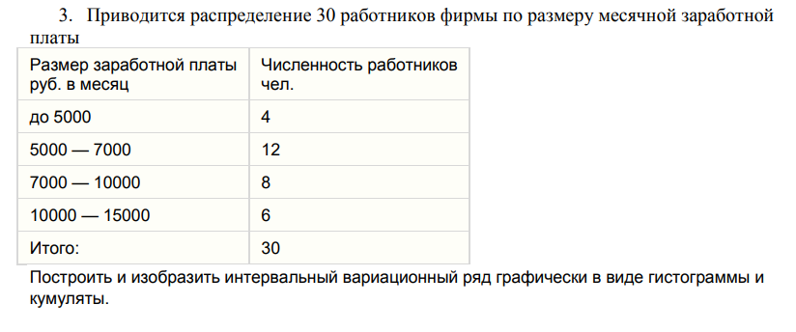
0 | 5000 | 5000 | 7000 | 7000 | 10000 | 10000 | 15000
4 | 4 | 12 | 12 | 8 | 8 | 6 | 6

5000 | 7000 | 10000 | 15000
4 | 16 | 24 | 30

Гистограмма

Кумулята

4.
14.51 | 14.42 | 14.56 | 14.47 | 14.46 | 14.35 | 14.48 | 14.53
14.21 | 14.31 | 14.35 | 14.68 | 14.56 | 14.28 | 14.36 | 14.21
14.52 | 14.23 | 14.41 | 14.46 | 14.69 | 14.54 | 14.36 | 14.15
14.37 | 14.51 | 14.25 | 14.55 | 14.51 | 14.36 | 14.62 | 14.55
14.38 | 14.33 | 14.4 | 14.52 | 14.48 | 14.51 | 14.55 | 14.39
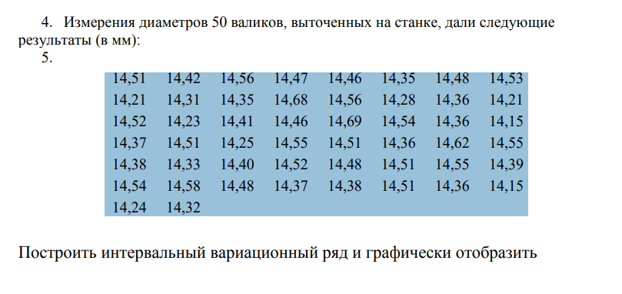
14.54 | 14.58 | 14.48 | 14.37 | 14.38 | 14.51 | 14.36 | 14.15
14.24 | 14.32

Min | 14.15
Max | 14.69
k | 6.6
h | 0.09

14.15 | 14.24 | 14.24 | 14.33 | 14.33 | 14.42 | 14.42 | 14.51 | 14.51 | 14.6 | 14.6 | 14.69
5 | 5 | 5 | 5 | 14 | 14 | 7 | 7 | 16 | 16 | 3 | 3

Гистограмма

